표지
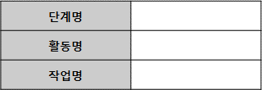
PN-2305-대경플랫폼(3단계)-AN14-1-CL
개정번호 : Ver. 0.1
작성일자 : 2023.05.15
분석
요구사항 분석
요구사항 추적
요구사항추적표(기능)
대외경제정보 통합 플랫폼(3단계) 구축
* 각 단계별 점검완료 이전에 해당 단계의 산출물에 대한 결재를 완료 하여야 한다.
조원찬
윤태웅
정혜진
조명제
(데이터 수집 및 연계)

